INMUEBLES
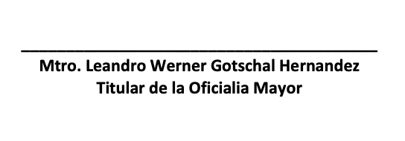
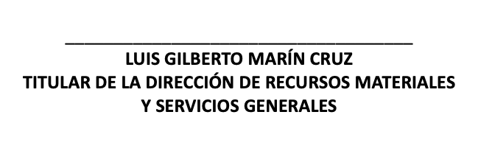

COMISIÓN DE DERECHOS HUMANOS DEL ESTADO DE HIDALGO
RELACIÓN DE BIENES INMUEBLES QUE COMPONE EL PATRIMONIO
AL 30 DE JUNIO DE 2026

CODIGO |  |  |  |  | DESCRIPCIÓN DEL BIEN INMUEBLE | VALOR EN LIBROS
GRUPO | SUBGRUPO | CLASE | SUBCLASE | No.
03 |  |  |  |  | EDIFICIOS NO RESIDENCIALES
 | 02 |  |  |  | EDIFICACIÓN DE INMUEBLES COMERCIALES, INSTITUCIONALES Y DE SERVICIOS, EXCEPTO SU ADMINISTRACIÓN Y SUPERVISIÓN
 |  | 01 |  |  | EDIFICACIONES COMERCIALES, INSTITUCIONALES Y DE SERVICIOS
 |  |  | 10 |  | OFICINAS
03 | 02 | 01 | 10 | 01 | EDIFICIO IGLESIAS MODULO B | $48,949.00
03 | 02 | 01 | 10 | 02 | EDIFICIO AV. JUAREZ S/N | $1,978,393.00

 |  |  |  |  | TOTAL BIENES INMUEBLES | $2,027,342.00

